画面イメージ
画面レイアウト
システム名 |  |  |  | サブシステム名 |  |  |  | 機能名 |  |  | 作成会社 | 担当者
勤怠管理システム |  |  |  | 勤怠情報管理 |  |  |  | 勤怠情報一覧（月別） |  |  | SYM | ジョウ

 | Symmetrix
 |  |  |  |  |  | 社員情報 |  |  | 勤怠情報 | 勤怠承認

勤怠情報（日別）に戻る
 |  | 社員番号 | BBBBBBBBBB
 |  | 氏名 | OOOOOOOOOO

 |  | 年度 | YYYY

 |  |  | 月 | 営業日数 | 出勤日数 |  | 稼働時間(H) | 残業時間(H) | コメント
 |  |  | MM | DD | DD |  | HH | HH | BBBBBBBBBBBBBBBBBBBB
 |  |  | MM | DD | DD |  | HH | HH | BBBBBBBBBBBBBBBBBBBB
 |  |  | MM | DD | DD |  | HH | HH | BBBBBBBBBBBBBBBBBBBB
 |  |  | MM | DD | DD |  | HH | HH | BBBBBBBBBBBBBBBBBBBB
 |  |  | MM | DD | DD |  | HH | HH | BBBBBBBBBBBBBBBBBBBB
 |  |  | MM | DD | DD |  | HH | HH | BBBBBBBBBBBBBBBBBBBB
 |  |  | MM | DD | DD |  | HH | HH | BBBBBBBBBBBBBBBBBBBB

メニューに戻る
保存

IO関連
詳細設計書 |  |  | 論理名称 |  | K001 |  |  |  | システムID |  | KS |  |  | 改訂日 | 2023-06-07
 |  |  | 物理名称 |  |  |  |  |  | システム名称 |  | 勤怠管理システム |  |  | 改訂者 | チーム１

I/O関連図
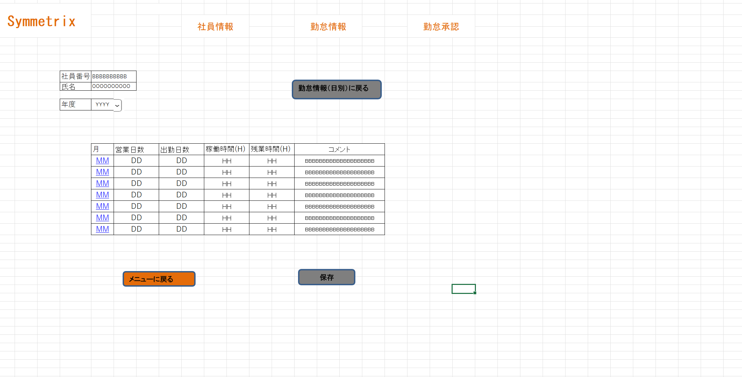

ログイン画面
メニュー画面
勤怠情報一覧（月別）
勤怠情報一覧（日別）
 |  |  |  |  |  | 日別勤怠を選択 |  |  |  |  |  | 月別勤怠を選択
 |  | ログインボタン

 |  |  |  |  |  | メニュー画面に戻る |  |  |  |  |  | 月を検索

 |  |  |  |  |  |  |  | データの登録、削除 |  | データを取得
 |  |  |  |  |  |  |  |  |  |  |  |  | データを取得

勤怠実績

パラメータ一覧
No | 論理名称 |  |  | 物理名称 |  |  | I/O | 備考
1 |  |  |  | 社員ID |  |  | I
2 |  |  |  | 氏名 |  |  | I
3
4
5
6
7
8
9
テーブル一覧
No | 論理名称 |  |  | 物理名称 |  |  | I/O | 備考
1 | 勤怠実績 |  |  | T_ATTENDANCE |  |  | O
2 | カレンダーマスター |  |  | M_CALENDAR |  |  | O
3 | 勤怠年月 |  |  |  |  |  | O
4
5
6
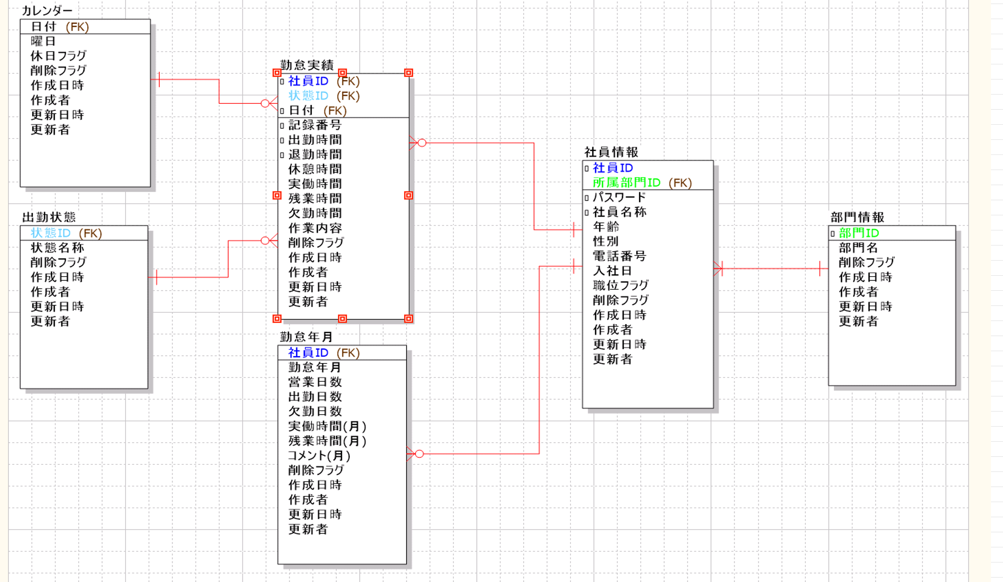
7
8
9
ファイル一覧
No | 論理名称 |  |  | 物理名称 |  |  | I/O | 備考
1
2
3
4
5
6
7
8
9

